MAMANTEL
INSTITUTO ELECTORAL DEL ESTADO DE CAMPECHE
“25 ANIVERSARIO DEL IEEC, 1997-2022”
PROCESO ELECTORAL ESTATAL ORDINARIO 2021
MAPA DE LOS RESULTADOS DE LA ELECCIÓN DE JUNTAS MUNICIPALES

JUNTA MUNICIPAL DE MAMANTEL |  |  |  |  |  |  |  |  |  | Resultados con base a la Sesión del Cómputo Municipal celebrada el 9 de junio de 2021.
VAXCAMPECHE | PT | PVEM | MOVIMIENTO CIUDADANO | MORENA | PES | RSP | FXM | CANDIDATOS/AS NO REGISTRADOS/AS | VOTOS NULOS | VOTACIÓN T. EMITIDA
1,562 | 654 | 6 | 599 | 1,152 | 35 | 33 | 10 | 0 | 138 | 4,189

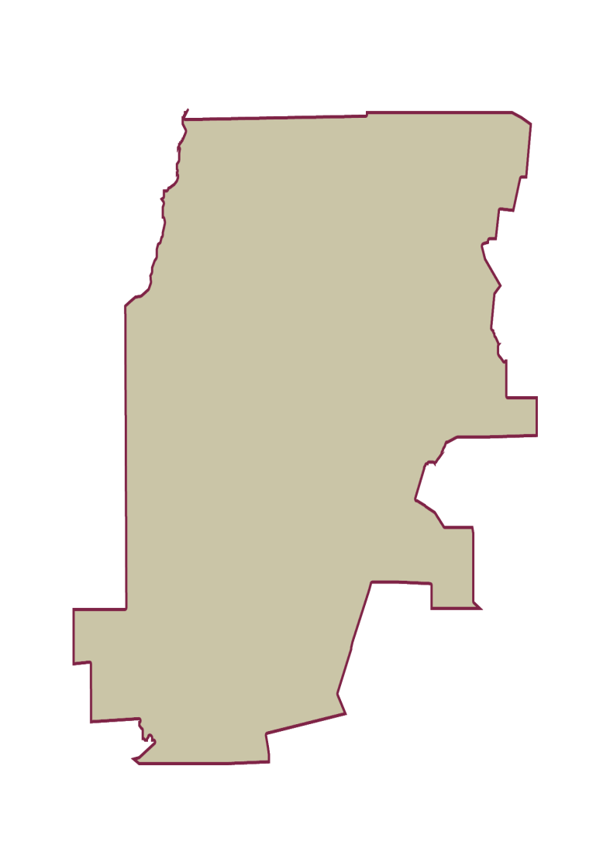
PAN | PRI | PRD | PRI |  |  |  |  | GANADOR
272 | 1,081 | 209

LISTA NOMINAL |  | 6,280
SECCIONES |  | 8
CASILLAS |  | 12

PARTICIPACIÓN CIUDADANA |  | 66.7038%
ABSTENCIONISMO |  | 33.2962%

